상품제안서
합죽선 독판 전통부채 | 상품코드: F00458

 |  |  |  |  |  |  | 02-412-0044 | www.easy1.co.kr
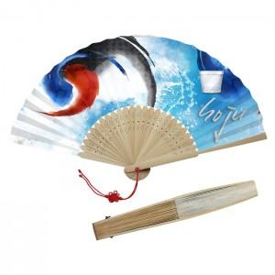

【상세/제작정보】 | 매듭 추가 + 100원 손잡이인쇄 별도 추가문의

【인쇄/포장옵션】 | 풀칼라 / 포장불가능

【공급단가】 | 수량 | 1,000~ | 2,000~ | 3,000~ | 5,000~ | 10,000~
*VAT별도 | 소 | 3,080원 | 2,970원 | 2,860원 | 2,750원 | 2,640원
 | 중 | 3,360원 | 3,240원 | 3,120원 | 3,000원 | 2,880원
 | 대 | 3,780원 | 3,640원 | 3,510원 | 3,370원 | 3,240원

【상품 URL】 | http://www.easy1.co.kr/src/goods_detail.php?gdno=458

